Sheet1
重要なお知らせ
医療費控除を申告する場合、「医療費控除の明細書」の添付が必要です。感染症対策のため申告相談会場での待合を制限している都合、自宅等での作成をお願いします。領収書は内容の確認を求める場合がありますので、５年間お手元で保管してください（控除の適用は、領収書の添付ではできかねます）。
 |  | 令和 | 7 | 年分 医療費控除の明細書 【内訳書】
※この控除を受ける方は、セルフメディケーション税制は受けられません。
 | 住 所 | 伊那市 |  |  |  |  |  |  | 氏 名

 | １ 医療費通知に関する事項
 | 医療費通知（※）を添付する場合、右記の⑴～⑶を記入します。 |  |  |  |  |  | (1) 医療費通知に記載 された医療費の額 (自己負担額)(注) |  |  |  | (2) | (1)のうちその年中に実際に支払った医療費の額 |  |  |  | (3) | (2)のうち生命保険や社会保険(高額療養費など) などで補てんされる金額
 | ※医療保険者が発行する医療費の額等を通知する書類で、次の６項目が 記載されたものをいいます。 （例：健康保険組合等が発行する「医療費のお知らせ」）
 |  |  |  |  |  |  |  |  |  | 円 | ㋐ |  |  |  | 円 | ㋑ |  | 円 | この明細書は、申告書と一緒に提出してください。
①被保険者等の氏名、②療養を受けた年月、③療養を受けた者、④療養を受けた病院・診療所・薬局等の名称、⑤被保険者等が支払った医療費の額、⑥保険者等の名称
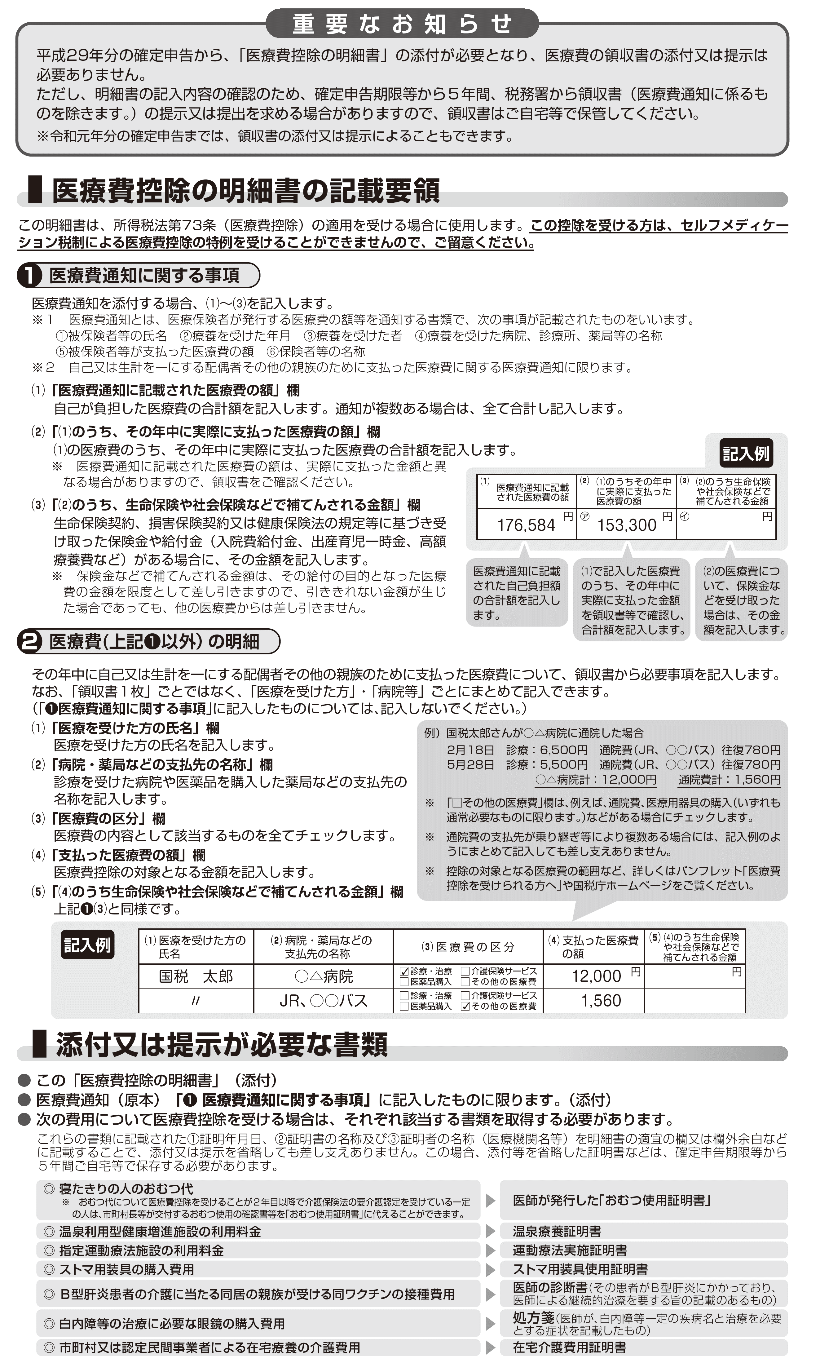
 |  |  |  |  |  |  | (注)医療費通知には前年支払分の医療費が記載されている場合がありますのでご注意ください。
 | ２ 医療費（上記１以外）の明細 |  |  |  | 「領収書１枚」ごとではなく、 「医療を受けた方」・「病院等」ごとにまとめて記入できます。
 | (1) 医療を受けた方の 氏名 |  | (2) 病院・薬局などの 支払先の名称 |  | (3) 医療費の区分 |  |  |  |  |  | (4) | 支払った 医療費の額 |  |  |  | (5) | (4)のうち生命保険や社会保険(高額療養費など) などで補てんされる金額
 |  |  |  |  | □ | 診療・治療 |  | □ | 介護保険サービス |  |  |  |  |  | 円 |  |  | 円
 |  |  |  |  | □ | 医薬品購入 |  | □ | その他の医療費
 |  |  |  |  | □ | 診療・治療 |  | □ | 介護保険サービス
 |  |  |  |  | □ | 医薬品購入 |  | □ | その他の医療費
 |  |  |  |  | □ | 診療・治療 |  | □ | 介護保険サービス
 |  |  |  |  | □ | 医薬品購入 |  | □ | その他の医療費
 |  |  |  |  | □ | 診療・治療 |  | □ | 介護保険サービス
 |  |  |  |  | □ | 医薬品購入 |  | □ | その他の医療費
 |  |  |  |  | □ | 診療・治療 |  | □ | 介護保険サービス
 |  |  |  |  | □ | 医薬品購入 |  | □ | その他の医療費
 |  |  |  |  | □ | 診療・治療 |  | □ | 介護保険サービス
 |  |  |  |  | □ | 医薬品購入 |  | □ | その他の医療費
 |  |  |  |  | □ | 診療・治療 |  | □ | 介護保険サービス
 |  |  |  |  | □ | 医薬品購入 |  | □ | その他の医療費
 |  |  |  |  | □ | 診療・治療 |  | □ | 介護保険サービス
 |  |  |  |  | □ | 医薬品購入 |  | □ | その他の医療費
 |  |  |  |  | □ | 診療・治療 |  | □ | 介護保険サービス
 |  |  |  |  | □ | 医薬品購入 |  | □ | その他の医療費
 |  |  |  |  | □ | 診療・治療 |  | □ | 介護保険サービス
 |  |  |  |  | □ | 医薬品購入 |  | □ | その他の医療費
 |  |  |  |  | □ | 診療・治療 |  | □ | 介護保険サービス
 |  |  |  |  | □ | 医薬品購入 |  | □ | その他の医療費
 |  |  |  |  | □ | 診療・治療 |  | □ | 介護保険サービス
 |  |  |  |  | □ | 医薬品購入 |  | □ | その他の医療費
 |  |  |  |  | □ | 診療・治療 |  | □ | 介護保険サービス
 |  |  |  |  | □ | 医薬品購入 |  | □ | その他の医療費
 |  |  |  |  | □ | 診療・治療 |  | □ | 介護保険サービス
 |  |  |  |  | □ | 医薬品購入 |  | □ | その他の医療費
 |  |  |  |  | □ | 診療・治療 |  | □ | 介護保険サービス
 |  |  |  |  | □ | 医薬品購入 |  | □ | その他の医療費
 | ２の合計 |  |  |  |  |  |  |  |  |  | ㋒ |  |  |  |  | ㋓
（㋐＋㋒）
（㋑＋㋓）
 | 医療費の合計 |  |  |  |  |  |  | A |  |  |  |  | 円 | B |  |  |  | 円

（合計）
 | ３ 控除額の計算
 | 支払った医療費 |  |  |  | 円 | A
 | 保険金などで 補てんされる金額 |  |  |  |  | B
（赤字のときは0円）
 | 差引金額 （ A - B ） |  |  |  |  | C |  |  | A欄・B欄の金額を市県民税申告書の表面 ３．所得から差し引かれる金額に関する事項 ２７医療費控除欄（表面の左下）に転記してください。
 | 所得金額の合計額 |  |  |  |  | D
（赤字のときは0円）
 | D × 0.05 |  |  |  |  | E
（最高200万円、赤字のときは0円）
 | E と10万円のいずれか 少ない方の金額 |  |  |  |  | F
 | 医療費控除額 （ C － F ） |  |  |  |  | G

